Demande art.13 LSTE
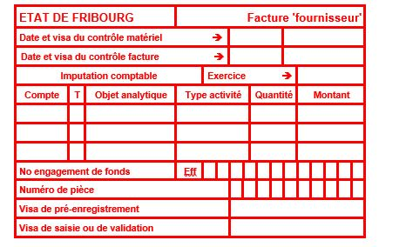
 |  | Service de l’enfance et de la jeunesse SEJ
 |  | Jugendamt JA
 |  | Bd de Pérolles 24, Postfach 1463, 1701 Freiburg
 |  | T +41 26 305 15 61
 |  | www.fr.ch/ja

GESUCHSFORMULAR ARTIKEL 13 FBG = KONTROLLBLATT
Finanzieller Beitrag für besondere Betreuung (Mehrkosten)

Dieses Dokument ist von der Einrichtungsleitung auszufüllen

Bitte die blauen Felder ausfüllen

Art und Name der Einrichtung |  | ASB
Adresse der Struktur

Vorname und Name des betreffenden Kindes
Tochter/Sohn von
Geburtsdatum
Wohnadresse

Präsenztage des Kindes (Mo, Di, Mi, Do, Fr)
Anzahl Betreuungsstunden pro Woche (dezimal) |  | 0.00
Anzahl Betreuungswochen pro Jahr |  | 0
Referenzkalender-/Schuljahr (z. B.: 2025-2026)

Behinderung des Kindes
Für was wird die Unterstützung beantragt (psychologische Unterstützung, Grundpflege usw.)?

AUTOMATISCHE BERECHNUNG

Übernommener Stundenlohn |  | fr. 20.50

Berechnung des geschätzten Beitrags | CHF | 0.00
(1/4 * (Anzahl Wochenstunden*Anzahl Jahreswochen) * Stundenlohn

Gewährter Betrag (80 % des geschätzten Beitrags) | CHF | 0.00

Bankangaben der Einrichtung:
Kontoinhaber:
Adresse + Ort:
IBAN:
Name und Vorname der Kontaktperson:
Telefonnummer der Kontaktperson:

Hinweis:

Die unterschriftsberechtigte Person bescheinigt die Richtigkeit und die Vollständigkeit der in diesem Formular aufgeführten Angaben.
Datum und Unterschrift der verantwortlichen Person (normalerweise Trägerschaft):

Zur Genehmigung: Datum und Unterschrift der gesetzlichen Vertreter:

Dieses zwingend ergänzte Formular ist mit sämtlichen Beilagen per E-Mail einzureichen an |  |  | sej-lste@fr.ch
Beilagen auf Anfrage:

Contrôle interne SEJ

